INVERSE GAMMA
Parámetro | Valor | Aleatorio | Dato | Indicador | Calculado de datos | Cálculo paramétrico | Momentos teoricos
alpha | 5 | 0.94302837066 | 0.48857418363 | media | 0.25557698314 | 0.250 | r | E[r]
beta | 1 | 0.51422478383 | 0.21764119335 | varianza | 0.024077153205 | 0.0208333333 | 1 | 0.25
 |  | 0.4678735815 | 0.20634529649 | desviación | 0.15516814494 | 0.1443375673 | 2 | 0.083333333333
 |  | 0.83441127009 | 0.34677618714 | asimetria | 4.9220653477 | 3.4641016151 | 3 | 0.041666666667
 |  | 0.078530361773 | 0.11893266773 | curtosis | 65.015712545 | 45 | 4 | 0.041666666667
 |  | 0.95187930039 | 0.51323199912 | mediana | 0.21993193024 | 0.21409109556
$$μ_{1}$$
 |  | 0.84911705381 | 0.35832932699 |  |  |  | Momentos centrados teoricos
$$E[x]$$
$$μ_{2}$$
 |  | 0.75570904352 | 0.29961559008 | Momentos no centrados |  |  |  | 0
$$E[x^{2}]$$
$$μ_{3}$$
 |  | 0.19497375086 | 0.14769912744 |  | 0.25557698314 |  |  | 0.020833333333
$$E[x^{3}]$$
$$μ_{4}$$
 |  | 0.85817700473 | 0.36609223633 |  | 0.089385590356 |  |  | 0.010416666667
$$E[x^{4}]$$
 |  | 0.36832049363 | 0.18411754758 |  | 0.053509644547 |  |  | 0.01953125
 |  | 0.60445862751 | 0.24243234955 |  | 0.070161712924
 |  | 0.55581914809 | 0.22852700757
$$μ_{1}$$
 |  | 0.011949411544 | 0.08814349906 | Momentos centrados
$$μ_{2}$$
 |  | 0.38072861621 | 0.18677909237 |  | 0
$$μ_{3}$$
 |  | 0.45736501901 | 0.20388454774 |  | 0.024065996044
$$μ_{4}$$
 |  | 0.90066971336 | 0.41197108896 |  | 0.018363315697
 |  | 0.36186420938 | 0.18274144528 |  | 0.037690213628
 |  | 0.081921163703 | 0.11995472779
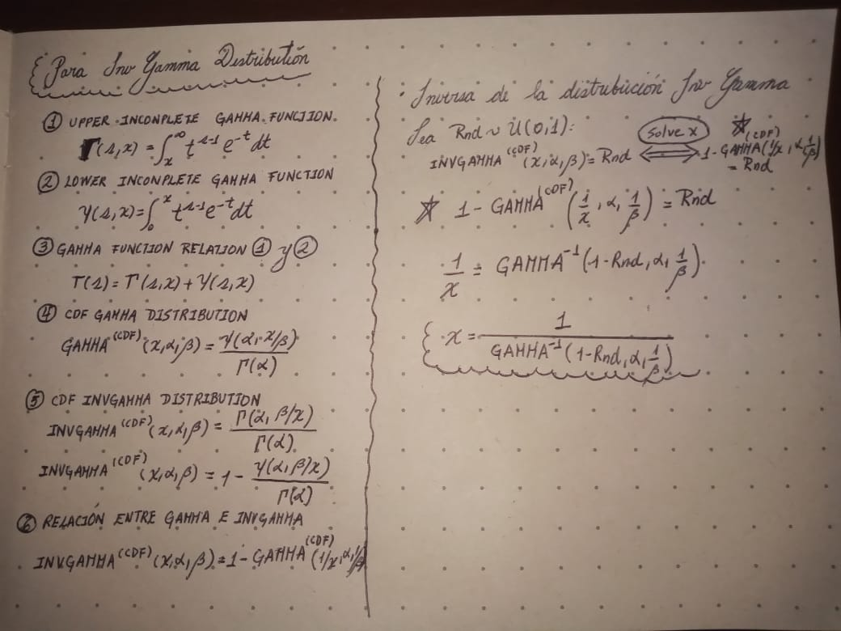
 |  | 0.17592581816 | 0.14351206829
 |  | 0.45651967181 | 0.20368802028
 |  | 0.12578307186 | 0.13178884948
 |  | 0.68132290632 | 0.26806023955
 |  | 0.20739127724 | 0.15037861635
 |  | 0.2121397308 | 0.15139476422
 |  | 0.78580795229 | 0.3153859003
 |  | 0.99929631628 | 1.4644680698
 |  | 0.029702561781 | 0.10023669811
 |  | 0.20740237777 | 0.1503809969
 |  | 0.18086899259 | 0.14460895384
 |  | 0.79314252759 | 0.31959158284
 |  | 0.53595968158 | 0.2232288973
 |  | 0.83764609377 | 0.34921673448
 |  | 0.47473366519 | 0.20797007238
 |  | 0.5304934429 | 0.22180390025
 |  | 0.025156688954 | 0.097732313423
 |  | 0.096826525285 | 0.12422945591
 |  | 0.49945642881 | 0.21395699563
 |  | 0.69643097152 | 0.27380832312
 |  | 0.54266658872 | 0.22499645081
 |  | 0.88721961243 | 0.39535524395
 |  | 0.058738273203 | 0.11246765149
 |  | 0.6669535244 | 0.26284117077
 |  | 0.11556271996 | 0.1292106595
 |  | 0.33900341409 | 0.17790973416
 |  | 0.0027285759394 | 0.074426999127
 |  | 0.88541559637 | 0.39329962685
 |  | 0.20369971227 | 0.1495855602
 |  | 0.89366752148 | 0.4030209471
 |  | 0.77877594203 | 0.31149744271
 |  | 0.093308636925 | 0.12324929104
 |  | 0.10631350898 | 0.12679788986
 |  | 0.20079221952 | 0.14895891946
 |  | 0.11492797119 | 0.12904764893
 |  | 0.16811115541 | 0.14176105909
 |  | 0.58212247755 | 0.23586755938
 |  | 0.057416290062 | 0.11199803579
 |  | 0.15888391798 | 0.13966355088
 |  | 0.71872526345 | 0.28284530371
 |  | 0.91529384794 | 0.43324770568
 |  | 0.75282414219 | 0.29821429804
 |  | 0.78716870129 | 0.3161542601
 |  | 0.89483045056 | 0.40445991895
 |  | 0.82712389202 | 0.34146673874
 |  | 0.92674060186 | 0.45309646878
 |  | 0.50064646666 | 0.21425072547
 |  | 0.39552540353 | 0.18998558319
 |  | 0.26449506818 | 0.16239677914
 |  | 0.20643476846 | 0.15017339754
 |  | 0.96949494274 | 0.58347385373
 |  | 0.98224493745 | 0.67462767022
 |  | 0.97453552803 | 0.61290466008
 |  | 0.62731175264 | 0.24951302646
 |  | 0.37940347126 | 0.18649372272
 |  | 0.0390547889 | 0.10473159814
 |  | 0.4145179763 | 0.19416116239
 |  | 0.24408015782 | 0.15813958854
 |  | 0.281471989 | 0.16592277571
 |  | 0.64913839504 | 0.25667100738
 |  | 0.053981724081 | 0.11075002901
 |  | 0.10040574837 | 0.12521070356
 |  | 0.63908789308 | 0.25332337297
 |  | 0.78463815165 | 0.31472956863
 |  | 0.33312808279 | 0.17667667476
 |  | 0.15371346202 | 0.13847229279
 |  | 0.1796098678 | 0.14433029693
 |  | 0.6152719412 | 0.24573361634
 |  | 0.95057844551 | 0.5092898463
 |  | 0.91817648127 | 0.43794100425
 |  | 0.97524754853 | 0.61761336032
 |  | 0.81312665063 | 0.33192941274
 |  | 0.078174316065 | 0.11882412485
 |  | 0.40812776783 | 0.19274814696
 |  | 0.33737539255 | 0.17756774895
 |  | 0.32179213884 | 0.17430554688
 |  | 0.0080401700724 | 0.08389711125
 |  | 0.90485434746 | 0.41767182724
 |  | 0.73018595518 | 0.28778267172
 |  | 0.34303264352 | 0.1787572089
 |  | 0.66158978702 | 0.26095005393
 |  | 0.82014378045 | 0.33660839427
 |  | 0.59902054371 | 0.24080352522
 |  | 0.97296959195 | 0.6030742524
 |  | 0.5852351068 | 0.23676305835
 |  | 0.62311828277 | 0.24818376629
 |  | 0.28609865461 | 0.1668829402
 |  | 0.0078004618418 | 0.083592628485
 |  | 0.82712413503 | 0.34146691163
 |  | 0.37944262881 | 0.18650215128
 |  | 0.52094050177 | 0.21934575567
 |  | 0.7877567976 | 0.31648798076
 |  | 0.30689715114 | 0.17120241787
 |  | 0.91496417532 | 0.43272270979
 |  | 0.30375370767 | 0.17054886382
 |  | 0.20924666621 | 0.15077617406
 |  | 0.43360397135 | 0.19843556393
 |  | 0.20604715345 | 0.15009018232
 |  | 0.36412951666 | 0.18322363416
 |  | 0.55587980036 | 0.22854349362
 |  | 0.42436920188 | 0.19635686156
 |  | 0.8639470296 | 0.37133235621
 |  | 0.34078856489 | 0.1782850132
 |  | 0.80634705739 | 0.32758857953
 |  | 0.80605976163 | 0.3274083225
 |  | 0.12961067544 | 0.13273367354
 |  | 0.28599253631 | 0.16686091789
 |  | 0.041047798478 | 0.10560368366
 |  | 0.13883893195 | 0.13497085016
 |  | 0.53298770411 | 0.2224524268
 |  | 0.19726306696 | 0.14819575156
 |  | 0.76607989285 | 0.30480241156
 |  | 0.54538812417 | 0.22571987847
 |  | 0.96977909129 | 0.58497562126
 |  | 0.067746607341 | 0.11552927743
 |  | 0.024438447616 | 0.097311200901
 |  | 0.84944019833 | 0.35859713343
 |  | 0.76552345967 | 0.30451795045
 |  | 0.14592193124 | 0.13665290104
 |  | 0.80802393927 | 0.32864657337
 |  | 0.89946893917 | 0.41038593975
 |  | 0.18265581067 | 0.14500355484
 |  | 0.34255558616 | 0.17865678541
 |  | 0.88970670835 | 0.39825142699
 |  | 0.24939987579 | 0.159251694
 |  | 0.25103035818 | 0.15959210149
 |  | 0.17412410198 | 0.14311026919
 |  | 0.049704672645 | 0.10913357014
 |  | 0.92993338021 | 0.45927943821
 |  | 0.8425607513 | 0.35303013834
 |  | 0.4386155058 | 0.19957239267
 |  | 0.77210739357 | 0.3079310042
 |  | 0.24529170929 | 0.15839307709
 |  | 0.62181455616 | 0.24777335309
 |  | 0.86915732191 | 0.37628389092
 |  | 0.14137756099 | 0.13557699914
 |  | 0.24182293253 | 0.15766696317
 |  | 0.63534261732 | 0.25209880939
 |  | 0.18507534791 | 0.14553636017
 |  | 0.69766889161 | 0.27429206128
 |  | 0.61671208965 | 0.24617979201
 |  | 0.93877145855 | 0.47825897402
 |  | 0.33636206856 | 0.1773550111
 |  | 0.5916427867 | 0.2386257358
 |  | 0.68375459389 | 0.26896663466
 |  | 0.39331520686 | 0.18950419351
 |  | 0.5365773202 | 0.22339077969
 |  | 0.96523013885 | 0.56273355892
 |  | 0.38780310327 | 0.18830744301
 |  | 0.68718741918 | 0.27025818414
 |  | 0.87785102199 | 0.38506347575
 |  | 0.37615290044 | 0.18579488398
 |  | 0.20975761685 | 0.15088553926
 |  | 0.90290844652 | 0.41498590813
 |  | 0.79083489132 | 0.31825117122
 |  | 0.54712369394 | 0.22618312717
 |  | 0.10256043517 | 0.12579409169
 |  | 0.61075208433 | 0.24434336608
 |  | 0.95963120475 | 0.53964425021
 |  | 0.9204012411 | 0.4416955247
 |  | 0.57613574362 | 0.2341618037
 |  | 0.83902063846 | 0.35027019342
 |  | 0.50209464678 | 0.21460889655
 |  | 0.62525412503 | 0.24885903455
 |  | 0.20318810135 | 0.14947542729
 |  | 0.50133738432 | 0.21442150692
 |  | 0.31993854878 | 0.17391870145
 |  | 0.70207354936 | 0.27602974133
 |  | 0.66151269157 | 0.26092308786
 |  | 0.93226495982 | 0.46400466732
 |  | 0.4898504341 | 0.21160522753
 |  | 0.61804469452 | 0.24659404991
 |  | 0.59903279055 | 0.24080717058
 |  | 0.21129132479 | 0.1512135213
 |  | 0.26286804148 | 0.16205838416
 |  | 0.92318438913 | 0.44656668967
 |  | 0.57934099209 | 0.2350723634
 |  | 0.17291748867 | 0.14284056072
 |  | 0.7152156331 | 0.28137491436
 |  | 0.34666691387 | 0.17952300947
 |  | 0.086438778703 | 0.12128568611
 |  | 0.95375736127 | 0.51914872636
 |  | 0.76055511175 | 0.30200949497
 |  | 0.427073394 | 0.19696345508
 |  | 0.33254838475 | 0.17655517674
 |  | 0.90463541868 | 0.41736651021
 |  | 0.71435196512 | 0.28101593848
 |  | 0.97954061562 | 0.64987580531
 |  | 0.72034556342 | 0.28353054832
 |  | 0.18388424405 | 0.14527428346
 |  | 0.78172345405 | 0.31311084855
 |  | 0.74381108751 | 0.2939452752
 |  | 0.37335543882 | 0.18519475796
 |  | 0.58645997157 | 0.23711710471
 |  | 0.55488618693 | 0.22827365991
 |  | 0.80375284202 | 0.32597140056
 |  | 0.87284616743 | 0.3799260948
 |  | 0.23676925598 | 0.15660700177
 |  | 0.36021055311 | 0.18238987571
 |  | 0.67869912008 | 0.26708997953
 |  | 0.58763958446 | 0.23745896414
 |  | 0.75830304557 | 0.30089065561
 |  | 0.43738161651 | 0.19929190493
 |  | 0.073208102313 | 0.11728415321
 |  | 0.34783721447 | 0.17976990667
 |  | 0.13537866771 | 0.1341383939
 |  | 0.24656956809 | 0.15866030127
 |  | 0.6972173052 | 0.27411536359
 |  | 0.83811356376 | 0.34957388895
 |  | 0.94266498938 | 0.48765912387
 |  | 0.6291019316 | 0.25008480404
 |  | 0.16818316712 | 0.14177729575
 |  | 0.76147018636 | 0.30246731229
 |  | 0.65362977304 | 0.25819715929
 |  | 0.85706236316 | 0.36510759741
 |  | 0.3172242254 | 0.17335260562
 |  | 0.78597840053 | 0.31548185583
 |  | 0.49535988516 | 0.21294992856
 |  | 0.49012429509 | 0.21167181117
 |  | 0.26527476937 | 0.16255890425
 |  | 0.10524252404 | 0.12651299619
 |  | 0.75457159712 | 0.2990610105
 |  | 0.76613989542 | 0.30483312938
 |  | 0.45241482167 | 0.20273663538
 |  | 0.56904383323 | 0.23216855927
 |  | 0.41013525555 | 0.19319112573
 |  | 0.67304152543 | 0.26502448302
 |  | 0.33523364766 | 0.17711821819
 |  | 0.73233025171 | 0.28873064344
 |  | 0.47396765485 | 0.20778790141
 |  | 0.35615307417 | 0.1815287191
 |  | 0.58096906826 | 0.23553724077
 |  | 0.21763373818 | 0.15256534904
 |  | 0.46849906579 | 0.20649282368
 |  | 0.82591739721 | 0.34061166044
 |  | 0.6319919059 | 0.25101341237
 |  | 0.26823839767 | 0.16317492355
 |  | 0.24121520786 | 0.15753963398
 |  | 0.67749903139 | 0.26664883164
 |  | 0.52168684392 | 0.21953636782
 |  | 0.38953988716 | 0.18868394568
 |  | 0.95009052187 | 0.50784239585
 |  | 0.5259960599 | 0.22064163563
 |  | 0.2009535237 | 0.14899373328
 |  | 0.66786354968 | 0.26316500304
 |  | 0.69008040497 | 0.27135775712
 |  | 0.14012313864 | 0.13527795309
 |  | 0.80205055169 | 0.32492287076
 |  | 0.45173626236 | 0.20257982523
 |  | 0.64615825102 | 0.25566880814
 |  | 0.11727805459 | 0.12964940236
 |  | 0.13236902191 | 0.13340819202
 |  | 0.7726633032 | 0.30822400414
 |  | 0.3862463349 | 0.18797040517
 |  | 0.92474232592 | 0.44938334679
 |  | 0.24680847976 | 0.1587102469
 |  | 0.82560850116 | 0.34039379021
 |  | 0.069289927965 | 0.11603219273
 |  | 0.183761808 | 0.14524732047
 |  | 0.36376475814 | 0.18314594632
 |  | 0.61771747757 | 0.24649220485
 |  | 0.15687934588 | 0.13920314113
 |  | 0.69899932156 | 0.27481419827
 |  | 0.28079659338 | 0.16578260405
 |  | 0.62053605148 | 0.24737217231
 |  | 0.70598217707 | 0.27759381262
 |  | 0.98851362568 | 0.75486193356
 |  | 0.45358025013 | 0.20300626019
 |  | 0.3749865156 | 0.18554452119
 |  | 0.99241171901 | 0.83758816118
 |  | 0.724723851 | 0.28540294284
 |  | 0.49967134104 | 0.21401000151
 |  | 0.058771403948 | 0.11247934779
 |  | 0.4288414651 | 0.19736099441
 |  | 0.95120186519 | 0.51116374506
 |  | 0.34091160088 | 0.17831088943
 |  | 0.088781461218 | 0.12196307234
 |  | 0.81418950054 | 0.33262557664
 |  | 0.38873312103 | 0.18850898868
 |  | 0.62929217219 | 0.25014572026
 |  | 0.6463660122 | 0.25573841083
 |  | 0.041424496329 | 0.10576572215
 |  | 0.34575584518 | 0.17933090325
 |  | 0.32596961517 | 0.17517823339
 |  | 0.19922510294 | 0.14862038861
 |  | 0.11962564961 | 0.13024577874
 |  | 0.93909881931 | 0.47902218403
 |  | 0.2389254455 | 0.1570595616
 |  | 0.26287618053 | 0.16206007724
 |  | 0.40112450442 | 0.19120915732
 |  | 0.49849065529 | 0.21371901216
 |  | 0.57505243967 | 0.23385543552
 |  | 0.66262842008 | 0.2613139323
 |  | 0.84778418007 | 0.35723144586
 |  | 0.78049007371 | 0.3124328823
 |  | 0.84629435219 | 0.35601693051
 |  | 0.94901874758 | 0.50472015885
 |  | 0.74856776698 | 0.29617814183
 |  | 0.52922620791 | 0.22147549103
 |  | 0.86027958315 | 0.36797348208
 |  | 0.21968439535 | 0.15300097412
 |  | 0.92559751978 | 0.45095830492
 |  | 0.25024683789 | 0.15942854508
 |  | 0.36726299624 | 0.18389176007
 |  | 0.47427409816 | 0.20786075633
 |  | 0.080402873002 | 0.11949964386
 |  | 0.0046636328079 | 0.078790486029
 |  | 0.14770955424 | 0.13707305716
 |  | 0.34347058815 | 0.17884941909
 |  | 0.21518182921 | 0.15204357594
 |  | 0.67635938689 | 0.26623141738
 |  | 0.5562447604 | 0.22864273517
 |  | 0.7404141634 | 0.292377254
 |  | 0.57615852277 | 0.23416825329
 |  | 0.87545934864 | 0.38257931132
 |  | 0.72881288448 | 0.28717976688
 |  | 0.71443619151 | 0.28105089718
 |  | 0.66906865759 | 0.26359519419
 |  | 0.51638074474 | 0.21818635482
...

